タイトルフロー
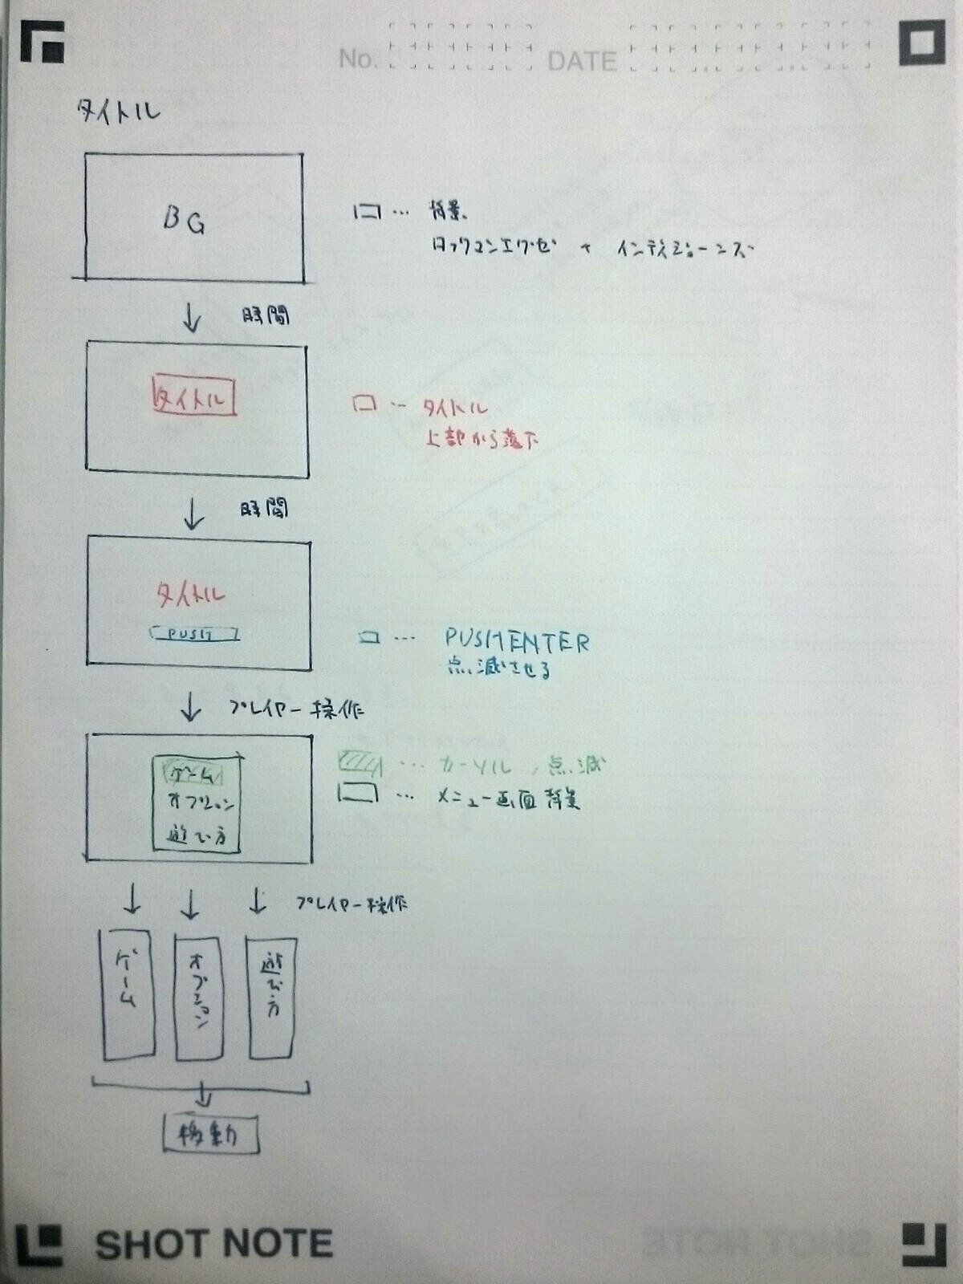

ゲームシーンフロー
ゲームシーン

ステージ選択

ステージ選択画面へ
ステージ選択画面

ゲームモードへ
ステージが決定した

開始前カウントダウン開始
カウントダウンが終了した

ゲーム開始

一定時間経過
誰かが勝利条件を達成した

結果発表へ(リザルト画面)

リザルトシーンへ

追加シーン仕様
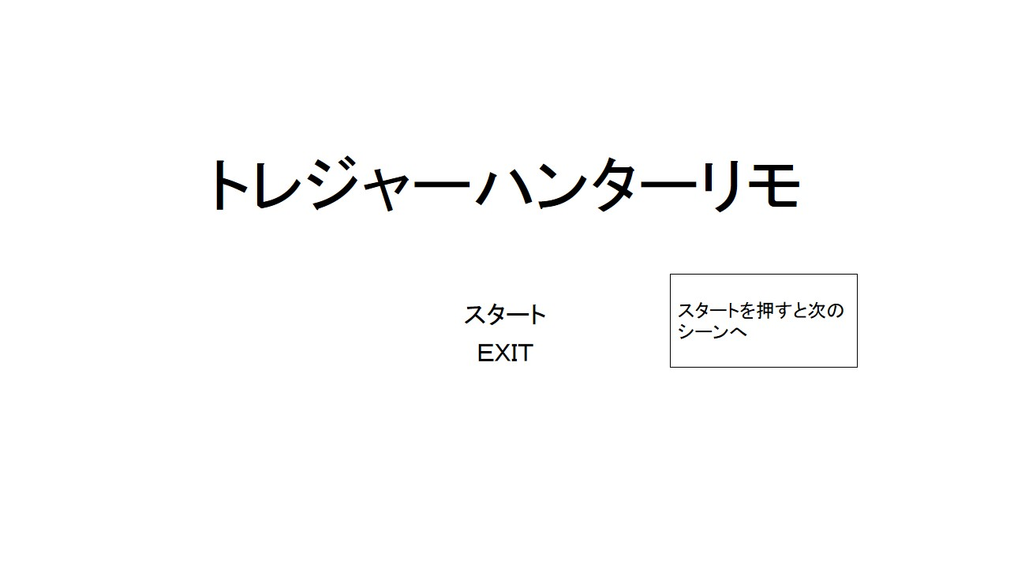
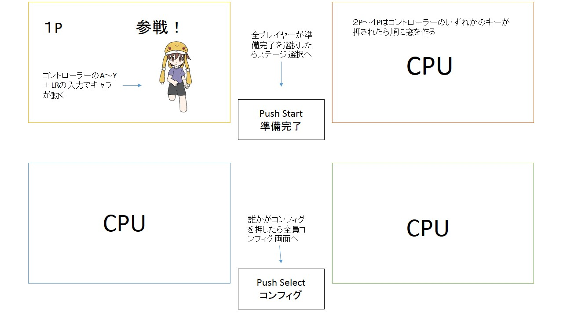

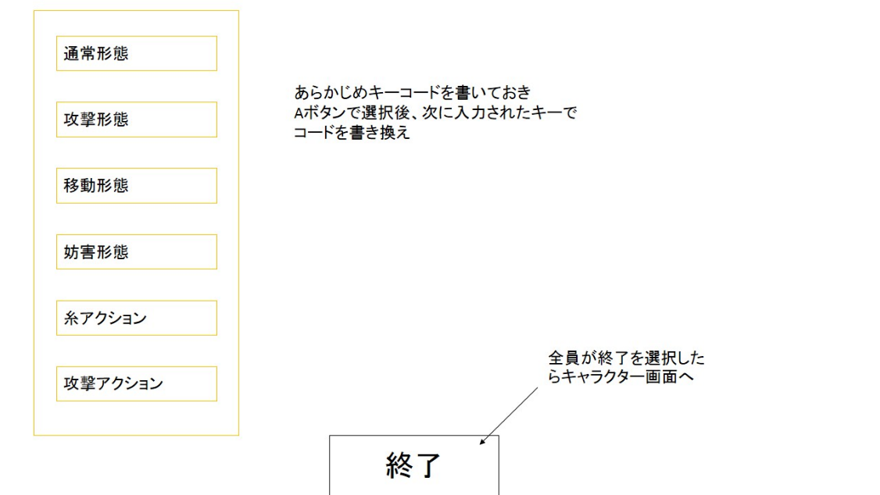
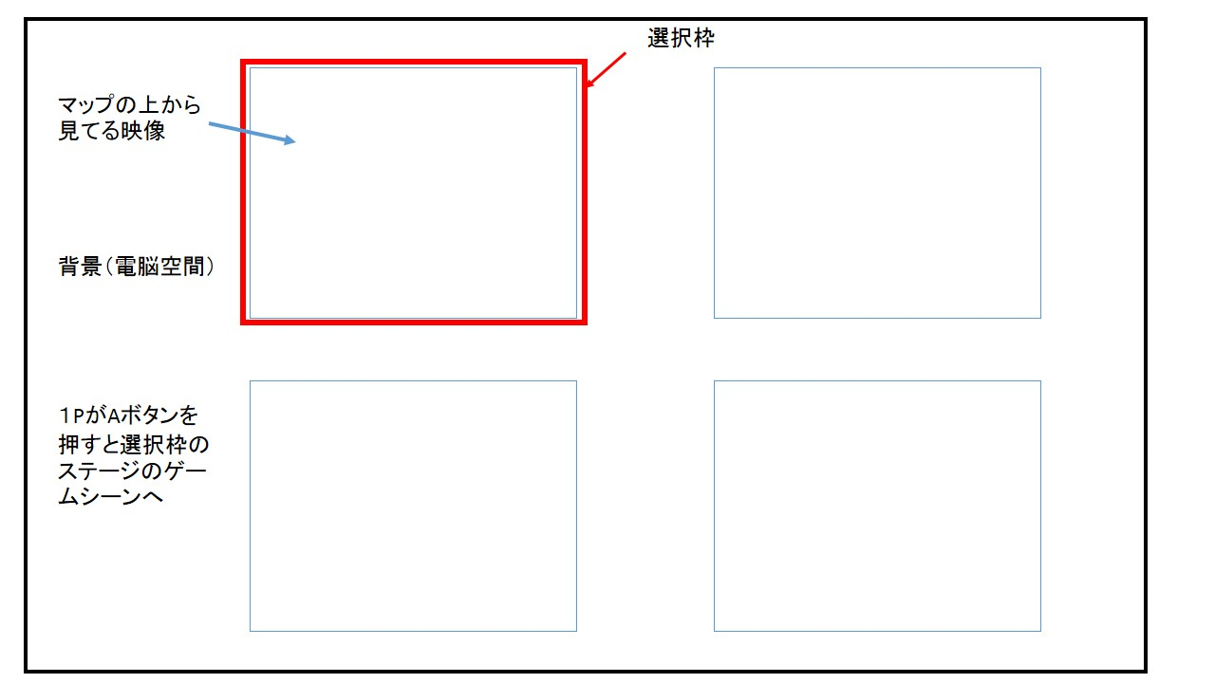

リザルトフロー
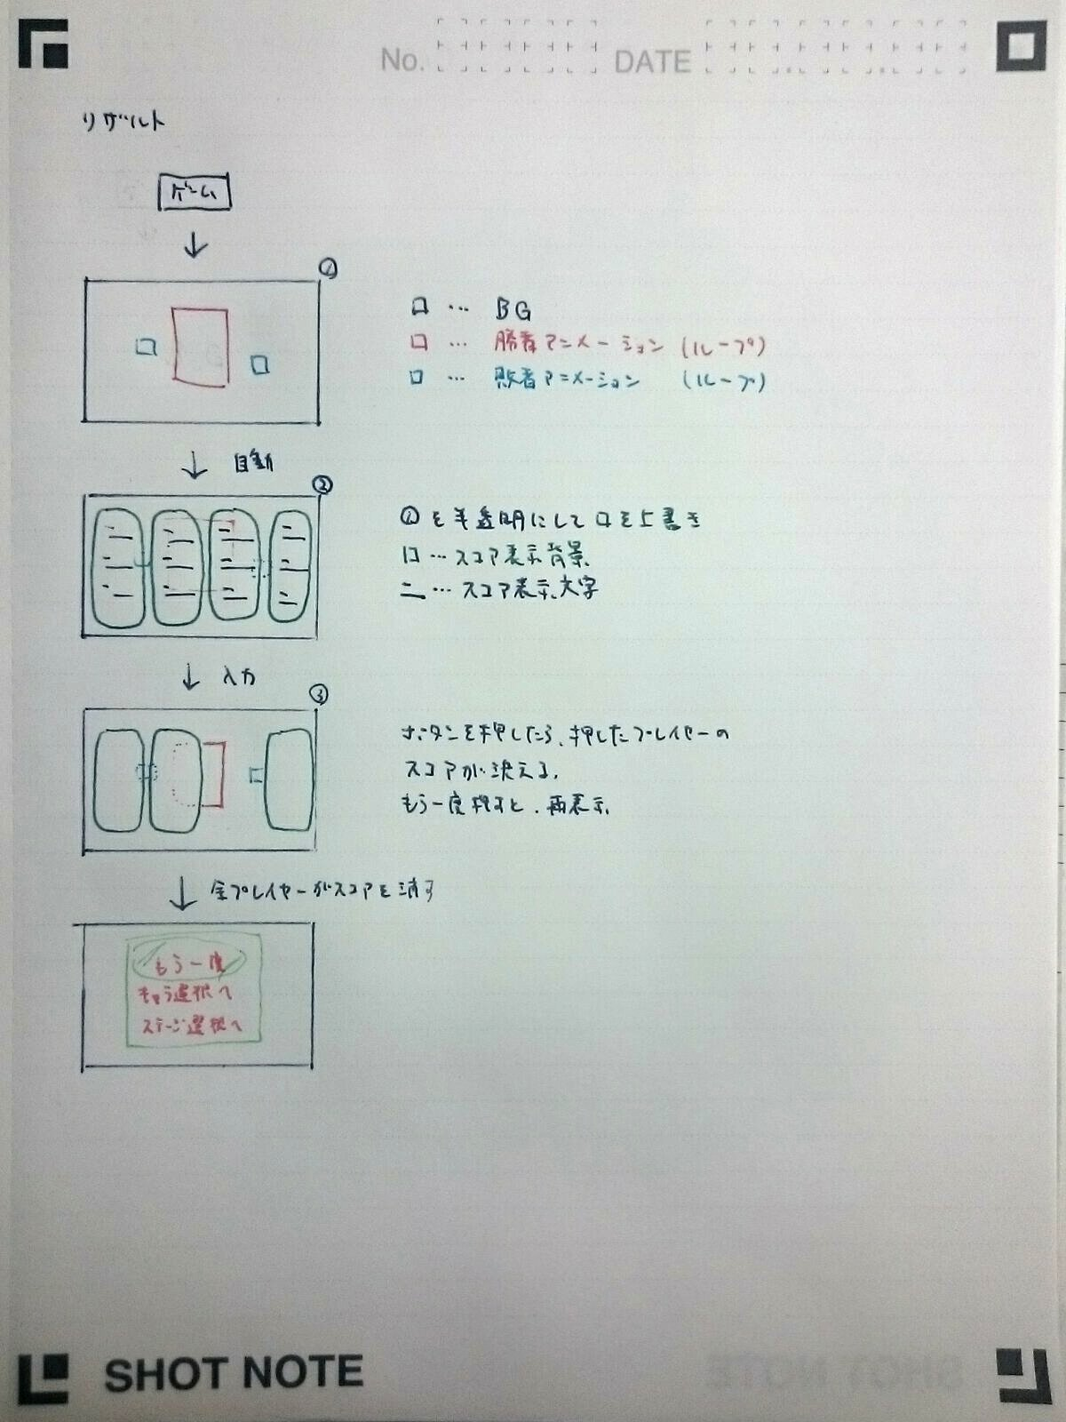

キーコンフィグ
キーコンフィグ

3
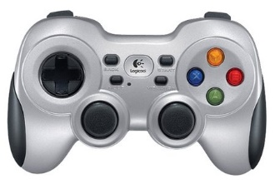
4
1
移動
各種変形
電脳ネットアクション
攻撃アクション

2
1
2

1
3

4


妨害形態
2

各種変形

攻撃形態
3
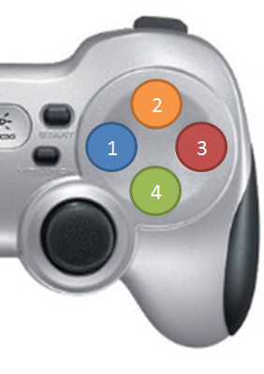

通常形態
1


高速形態
4

